Deckblatt


Fahrzeugzulassungen (FZ)
Neuzulassungen von Kraftfahrzeugen
mit alternativem Antrieb
Monatsergebnisse
Dezember 2022

FZ 28

FZ 28.3
zurück zum Inhaltsverzeichnis

Fahrzeugzulassungen (FZ)
Neuzulassungen von Kraftfahrzeugen mit alternativen Antriebsarten
FZ 28.3 Diagramm: Neuzulassungen von Personenkraftwagen mit alternativen Antriebsarten

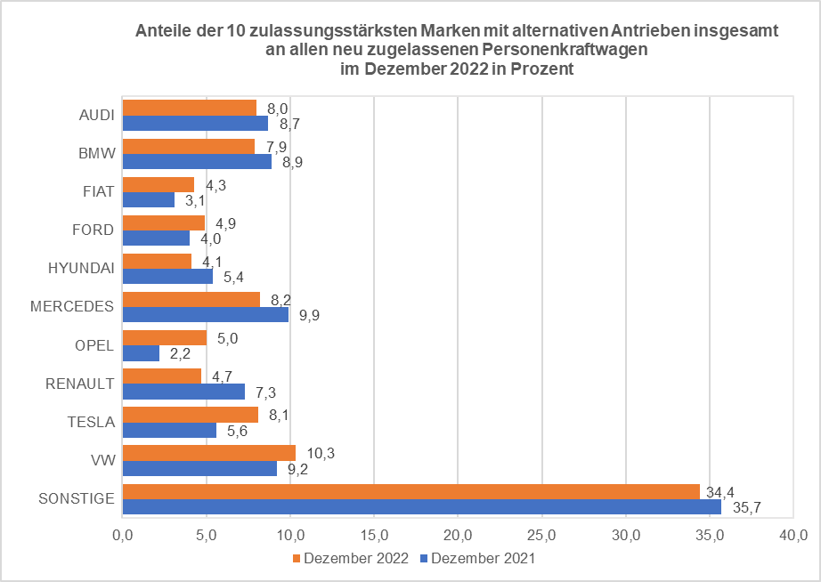
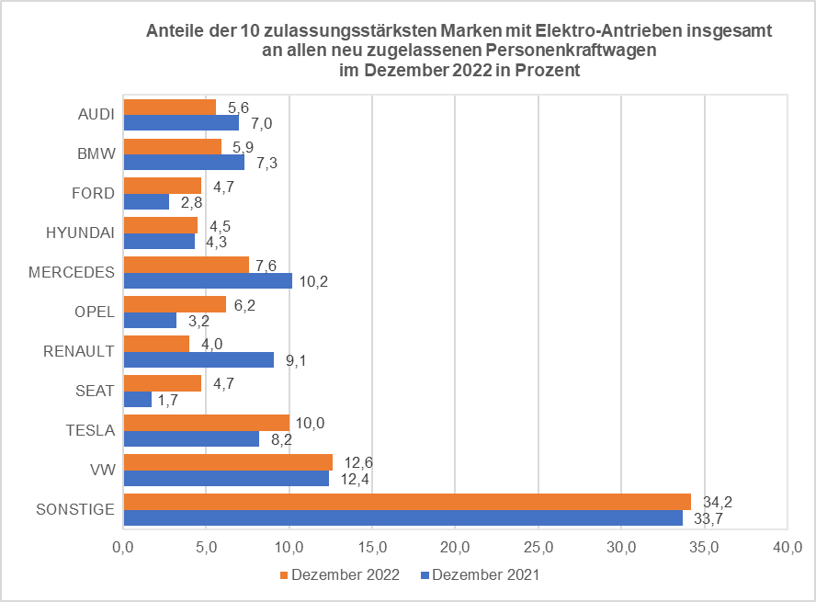
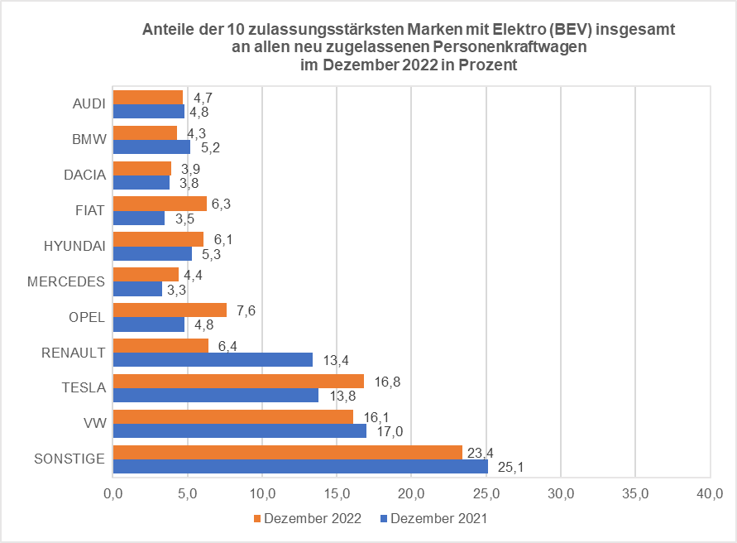
x | x | x

© Kraftfahrt-Bundesamt, Flensburg

